상품제안서
올리브오일 250ml +트러플오일 250ml + 발사믹식초 250ml + 아보카도오일 엑스트라버진 250ml 선물세트 | 상품코드: F33046

 |  |  |  |  |  |  | 02-412-0044 | www.easy1.co.kr
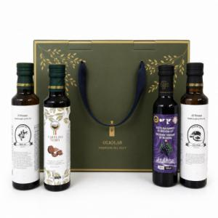

【상세/제작정보】 | 개별 배송비 별도 : 5500원 vat별도 카톤당(5세트) : 6000원 vat별도 종이박스 색상 변경 가능 : 다홍 or 블루

【인쇄/포장옵션】 | / 포장불가능

【공급단가】 | 수량 | 50~ | 100~ | 300~ | 500~ | 1,000~
*VAT별도 | 단가 | 38,750원 | 38,130원 | 37,200원 | 36,270원 | 35,650원

【상품 URL】 | https://www.easy1.co.kr:443/src/goods_detail.php?gdno=33046

